Sheet1
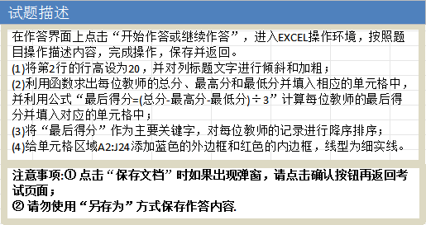
英语教师面试记分表
教师编号 | 评委1 | 评委2 | 评委3 | 评委4 | 评委5 | 总分 | 最高分 | 最低分 | 最后得分
JS05 | 85 | 94 | 94 | 96 | 96
JS12 | 96 | 94 | 94 | 96 | 90
JS22 | 96 | 92 | 94 | 89 | 96
JS06 | 90 | 89 | 96 | 94 | 94
JS10 | 89 | 96 | 96 | 90 | 85
JS13 | 90 | 89 | 89 | 94 | 96
JS01 | 94 | 90 | 89 | 85 | 90
JS14 | 94 | 90 | 90 | 85 | 89
JS02 | 89 | 96 | 85 | 90 | 89
JS16 | 89 | 89 | 78 | 88 | 88
JS03 | 96 | 85 | 85 | 89 | 89
JS11 | 90 | 80 | 96 | 85 | 76
JS04 | 77 | 76 | 78 | 66 | 84
JS07 | 55 | 67 | 88 | 76 | 78
JS08 | 68 | 70 | 50 | 78 | 96
JS09 | 44 | 77 | 62 | 77 | 76
JS17 | 78 | 98 | 76 | 56 | 37
JS20 | 80 | 62 | 76 | 68 | 59
JS18 | 67 | 56 | 89 | 82 | 32
JS21 | 67 | 74 | 59 | 63 | 86
JS19 | 78 | 73 | 60 | 65 | 62
JS15 | 70 | 56 | 84 | 66 | 60

